상품제안서
유즈비라이프 순파스텔 압축파우치 6종 | 상품코드: S45880

 |  |  |  |  |  |  | 02-713-8555 | www.synergygift.co.kr
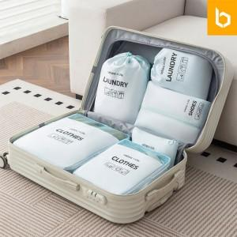

【상세/제작정보】 | <span style="font-size: 11pt;">*40% 공간절약 가능한 압축파우치 2종 포함</span><br><span style="font-size: 11pt;">*부드러운 패브릭 원단</span><br><span style="font-size: 11pt;">*튼튼한 내구성과 생활방수원지원하는 원단재질</span><br>

【인쇄/포장옵션】 | 실크, DTF컬러필름 / 포장지포장

【공급단가】 | 수량 | 30~ | 100~ | 300~ | 500~ | 1,000~
*VAT별도 | 단가 | 17,600원 | 16,500원 | 15,800원 | 15,500원 | 15,200원

【상품 URL】 | https://www.synergygift.co.kr:443/src/goods_detail.php?gdno=45880

